Lembar1
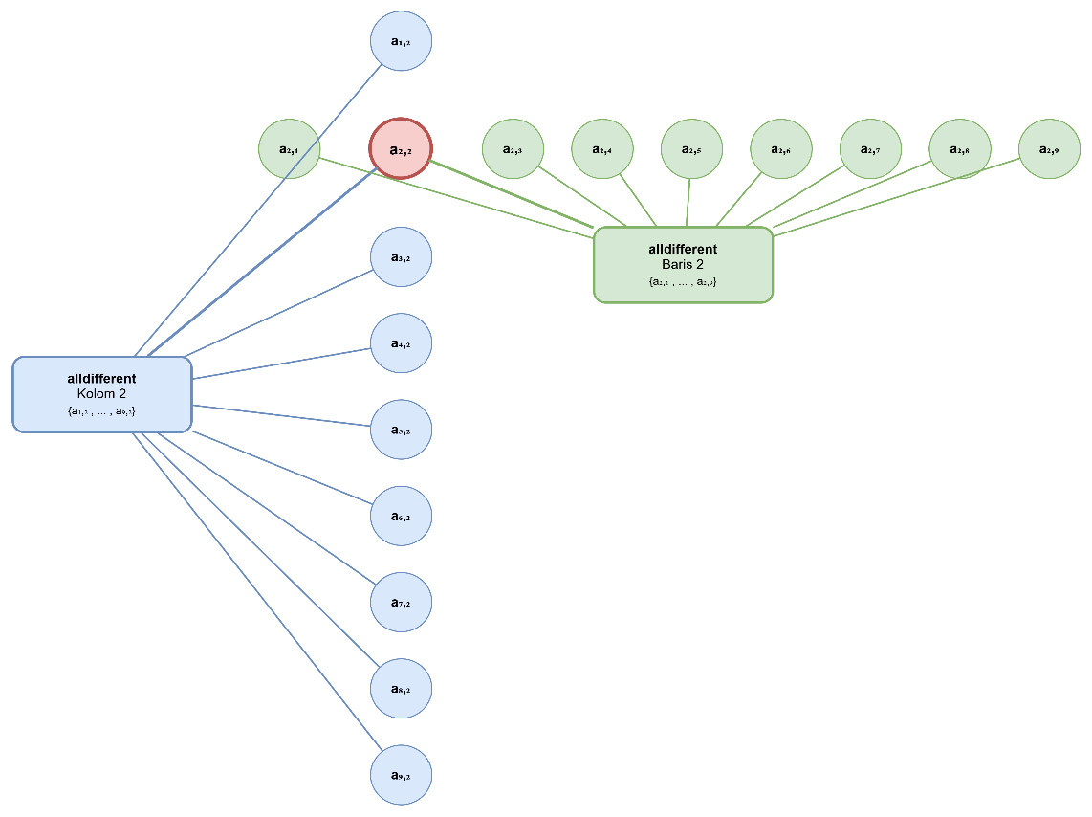
 |  |  |  |  |  |  |  |  | 0 | 1 | 2 | 3 | 4 | 5 | 6 | 7 | 8 | 9 | 0 | 1 | 2 | 3 | 4 | 5 | 6 | 7 | 8 | 9
 | B1 |  |  |  |  |  |  |  | 1 | a | d | g | a | d | g | a | d | g | 1 | 1, 1 | 2, 1 | 3, 1 | 4, 1 | 5, 1 | 6, 1 | 7, 1 | 8, 1 | 9, 1
3x3 | a | d | g |  |  |  |  |  | 2 | b | e | h | b | e | h | b | e | h | 2 | 1, 2 | 2, 2 | 3, 2 | 4, 2 | 5, 2 | 6, 2 | 7, 2 | 8, 2 | 9, 2
 | b | e | h | x | 3 | x | 3 | >> | 3 | c | f | i | c | f | i | c | f | i | 3 | 1, 3 | 2, 3 | 3, 3 | 4, 3 | 5, 3 | 6, 3 | 7, 3 | 8, 3 | 9, 3
 | c | f | i |  |  |  |  |  | 4 | a | d | g | a | d | g | a | d | g | 4 | 1, 4 | 2, 4 | 3, 4 | 4, 4 | 5, 4 | 6, 4 | 7, 4 | 8, 4 | 9, 4
 |  |  |  |  |  |  |  |  | 5 | b | e | h | b | e | h | b | e | h | 5 | 1, 5 | 2, 5 | 3, 5 | 4, 5 | 5, 5 | 6, 5 | 7, 5 | 8, 5 | 9, 5 | y
Struktur Papan Papan terdiri dari 9 baris dan 9 kolom, membentuk 81 sel. Sel-sel tersebut dikelompokkan ke dalam 9 kotak (blok) berukuran 3×3 yang dibatasi garis tegas. Aturan Baris Setiap baris harus memuat angka 1, 2, 3, 4, 5, 6, 7, 8, 9 tepat satu kali. → Tidak boleh ada angka yang berulang dalam satu baris. Aturan Kolom Setiap kolom harus memuat angka 1 sampai 9 tepat satu kali. → Tidak boleh ada pengulangan angka dalam satu kolom. Aturan Kotak 3×3 Setiap kotak 3×3 (subgrid) harus memuat angka 1 sampai 9 tepat satu kali. → Tidak boleh ada angka yang sama dalam satu kotak. Angka Petunjuk Awal Sebagian sel telah diisi dengan angka (disebut clue atau given) sebagai titik awal. Angka-angka ini tidak boleh diubah atau dihapus. Tujuan Permainan Mengisi semua sel kosong dengan angka 1–9 sehingga memenuhi ketiga aturan: baris, kolom, dan kotak 3×3. Keunikan Solusi Setiap teka-teki Sudoku yang valid hanya memiliki satu solusi tunggal. Pemain harus menemukan solusi itu melalui logika. Larangan Menebak Penyelesaian harus dilakukan dengan deduksi logis murni, bukan dengan coba-coba atau menebak. Setiap pengisian angka harus dapat dipertanggungjawabkan secara logis. Tidak Ada Angka Lain Hanya angka 1–9 yang digunakan. Tidak ada angka 0, bilangan negatif, atau huruf. |  |  |  |  |  |  |  |  | 6 | c | f | i | c | f | i | c | f | i | 6 | 1, 6 | 2, 6 | 3, 6 | 4, 6 | 5, 6 | 6, 6 | 7, 6 | 8, 6 | 9, 6
 |  |  |  |  |  |  |  |  | 7 | a | d | g | a | d | g | a | d | g | 7 | 1, 7 | 2, 7 | 3, 7 | 4, 7 | 5, 7 | 6, 7 | 7, 7 | 8, 7 | 9, 7
 |  |  |  |  |  |  |  |  | 8 | b | e | h | b | e | h | b | e | h | 8 | 1, 8 | 2, 8 | 3, 8 | 4, 8 | 5, 8 | 6, 8 | 7, 8 | 8, 8 | 9, 8
 |  |  |  |  |  |  |  |  | 9 | c | f | i | c | f | i | c | f | i | 9 | 1, 9 | 2, 9 | 3, 9 | 4, 9 | 5, 9 | 6, 9 | 7, 9 | 8, 9 | 9, 9

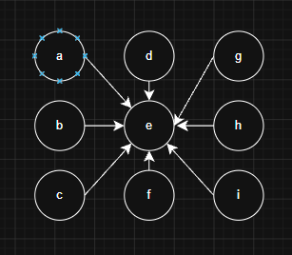
 |  |  |  |  |  |  |  |  |  |  |  |  |  |  |  |  |  |  |  |  |  |  |  | x
 |  |  |  |  |  |  |  |  |  | MAT-RULE
 |  |  |  |  |  |  |  |  |  | B1

